Forest & Landscape
Starta här med att sätta X (kolumn L) välj sedan vilket huvudområde kursen ska räknas in i (kolumn M)
OBS! Vi arbetar löpande med kvalitetssäkring och utveckling av verktyget, se därför till att alltid arbeta i den senaste versionen som finns på programsidan på studentwebben! När kursen är rödmarkerad finns det mer än en version, se kommentar vid kurskod.
Forest & Landscape |  |  |  |  |  |  |  |  |  |  |  |  |  |  | FYLLS I AUTOMATISKT! Examenskrav Forest & Landscape
 |  |  |  |  |  |  |  |  |  |  |  |  |  |  | Huvudområde Skogsbruksvetenskap |  |  | Antal poäng som saknas |  |  | Bara i ett huvudområde behöver kraven vara uppfyllt
 |  |  |  |  |  |  |  |  |  |  |  |  |  |  | Ämne | Antal poäng | Krav
 |  |  |  | Huvudområde 1 | Huvudområde 2 | Poäng per delområden i Skogsbruksvetenskap |  |  | Poäng i Skogs-teknologi | Poäng i Virkeslära | Poäng ekologi i Biologi | Avklarad (sätt X) | Valt huvudområde i examen |  | Totalt antal poäng varav | 0 | 180 | 180
Kurskod | Kurs | Hp | Nivå |  |  | Mål, planering & policy | Naturliga processer | Arbets-processer |  |  |  |  |  |  | Skogsbruksvetenskap grundnivå varav | 0 | 75 | 75
 | År 1 |  |  |  |  |  |  |  |  |  |  |  |  |  | nivå G2F | 0 | 15 | 15
BI1385/BI1452 | Trees, structure and function | 15 | G1N | Biologi | Skogsbruksvetenskap |  | 15 |  |  |  |  |  |  |  | Kandidatarbete Skogsbruksvetenskap | 0 | 15 | 15 | 285
LK0394/LK0448 | Analysis of forested landscapes | 15 | G1N | Landskapsarkitektur |  |  |  |  |  |  |  |  |  |  | Huvudområde Landskapsarkitektur |  |  | Antal poäng som saknas
BI1386 | Forest and landscape ecology | 15 | G1N | Biologi | Skogsbruksvetenskap |  | 15 |  |  |  | 15 |  |  |  | Ämne | Antal poäng | Krav
BI1451 | Forest and landscape ecology | 15 | G1N | Biologi |  |  |  |  |  |  | 15 |  |  |  | Total antal poäng varav | 0 | 180 | 180
SV0001/SV0040 | Forest management methods | 15 | G1F | Skogsbruksvetenskap |  | 2.5 | 10 | 2.5 |  |  |  |  |  |  | Landskapsarkitektur grundnivå varav | 0 | 75 | 75
 | År 2 |  |  |  |  |  |  |  |  |  |  |  |  |  | nivå G2F | 0 | 15 | 15
LK0423 | Vegetation design | 7.5 | G1F | Landskapsarkitektur |  |  |  |  |  |  |  |  |  |  | Kandidatarbete Landskapsarkitektur | 0 | 15 | 15
LK0424/LK0434 | Forest and landscape governance | 7.5 | G1F | Landskapsarkitektur |  |  |  |  |  |  |  |  |  |  |  |  |  |  | 285 | 0
SV0014 | GIS in forest and landscape | 7.5 | G1F | Skogsbruksvetenskap |  | 5 |  | 2.5 |  |  |  |  |  |  | FYLLS I AUTOMATISKT!
SV0015 | Urban trees and forest health | 7.5 | G1F | Skogsbruksvetenskap |  |  | 5 |  |  |  |  |  |  |  | Baskrav för jägmästarexamen (195 hp) |  |  | Antal poäng som saknas
BI1418 | Forest and landscape biodiversity conservation and ecosystem services | 15 | G1F | Biologi | Landskapsarkitektur |  |  |  |  |  |  |  |  |  | Ämne | Antal poäng | Krav
LK0425/LK0444 | Environmental discourses and environmental communication | 15 | G1F | Landskapsarkitektur |  |  |  |  |  |  |  |  |  |  | Skogsbruksvetenskap varav | 0 | 135 | 135
SV0016 | Forestry in Central Sweden | 7.5 | G1N | Skogsbruksvetenskap | Biologi | 2 | 4 | 1.5 |  |  | 7.5 |  |  |  | Mål, planering och policy | 0 | 15 | 15 |  | 0
 | År 3 |  |  |  |  |  |  |  |  |  |  |  |  |  | Naturliga processer | 0 | 15 | 15
SV0022/SV0053 | Silviculture in forest and landscape | 15 | G1F | Skogsbruksvetenskap | Landskapsarkitektur | 6 | 5 | 4 | 1 |  |  |  |  |  | Arbetsprocesser | 0 | 15 | 15
FÖ0485 | Business management in forest and landscape | 15 | G1N | Företagsekonomi |  |  |  |  |  |  |  |  |  |  | Fördjupningsnviå G2F | 0 | 15 | 15
SV0023/SV0052 | Forest and landscape planning | 15 | G2F | Skogsbruksvetenskap | Landskapsarkitektur | 15 |  |  |  |  |  |  |  |  | Skogsbruksvetenskap avancerad nivå | 0 | 30 | 30
EX1011 | Bachelor thesis in Landscape architecture | 15 | G2E | Landskapsarkitektur |  |  |  |  |  |  |  |  |  |  | Biologi varav | 0 | 30 | 30
EX1012 | Bachelor thesis in Forestry Science | 15 | G2E | Skogsbruksvetenskap |  |  |  |  |  |  |  |  |  |  | Ekologi | 0 | 15 | 15 |  | 0
Kurskod | Eventuellt övriga kurser (att fylla i själv) | Hp | Nivå | Huvudområde 1 | Huvudområde 2 | Mål, planering & policy | Naturliga processer | Arbets-processer |  |  | Poäng ekologi i Biologi | Avklarad (sätt x) |  |  | Ekonomi varav | 0 | 30 | 30
 |  |  |  |  |  |  |  |  |  |  |  |  |  |  | Företagsekonomi | 0 | 15 | 15 |  | 0
 |  |  |  |  |  |  |  |  |  |  |  |  |  |  | Inriktnings-/specialiseringskrav (105 hp) |  |  | Antal poäng som saknas
 |  |  |  |  |  |  |  |  |  |  |  |  |  |  | Ämne | Antal poäng | Krav
 |  |  |  |  |  |  |  |  |  |  |  |  |  |  | Inriktning/Specialiseringskrav varav | 0 | 105 | 105.0
 |  |  |  |  |  |  |  |  |  |  |  |  |  |  | Kandidatarbete | 0 | 15 | 15
 |  |  |  |  |  |  |  |  |  |  |  |  |  |  | Kurser på avancerad nivå | 0 | 90 | 90
 |  |  |  |  |  |  |  |  |  |  |  |  |  |  | Poäng i valt huvudområde på avancerad nivå
 |  |  |  |  |  |  |  |  |  |  |  |  |  |  | Biologi | 0 | 60 | 60 |  |  | Bara i ett huvudområde behöver kraven vara uppfyllt
 |  |  |  |  |  |  |  |  |  |  |  |  |  |  | Skogsbruksvetenskap | 0 | 60 | 60
 |  |  |  |  |  |  |  |  |  |  |  |  |  |  | Företagsekonomi | 0 | 60 | 60
Masterprogram/Kurser på avancerad nivå - Att fylla i själv |  |  |  |  |  |  |  |  |  |  |  |  |  |  | Bioekonomimanagement | 0 | 60 | 60
 |  |  |  |  |  |  |  |  |  |  |  |  |  |  | Masterarbete | 0 | 30 | 30
 |  |  |  | Huvudområde 1 | Huvudområde 2 | Poäng per delområde i Skogsbruksvetenskap |  |  |  |  | Poäng ekologi i Biologi | Avklarad (sätt x) | Valt huvudområde i examen |  | Totalt antal avklarade poäng | 0 | 300 | 300
Kurskod | Kurs Avancerad nivå | Hp | Nivå |  |  | Mål, planering & policy | Naturliga processer | Arbets-processer |  |  |  |  |  |  | Behörig till masterprogram

 |  |  |  |  |  |  |  |  |  |  |  |  |  |  | Program |  | Huvudområde
 |  |  |  |  |  |  |  |  |  |  |  |  |  |  |  |  | Landskapsarkitektur | Skogsbruksvetenskap
 |  |  |  |  |  |  |  |  |  |  |  |  |  |  | Conservation and Management of Fish and Wildlife |  | Nej | Nej

 |  |  |  |  |  |  |  |  |  |  |  |  |  |  | Forest Ecology and Sustainable Management |  | Nej | Nej

 |  |  |  |  |  |  |  |  |  |  |  |  |  |  | Euroforester |  | Nej | Nej

 |  |  |  |  |  |  |  |  |  |  |  |  |  |  | Forest and Business Management |  | Nej | Nej

 |  |  |  |  |  |  |  |  |  |  |  |  |  |  | Forest Bioeconomy |  | Nej | Nej

 |  |  |  |  |  |  |  |  |  |  |  |  |  |  | Industrial Wood Supply Management |  | Nej | Nej

 |  |  |  |  |  |  |  |  |  |  |  |  |  | G1N
 |  |  |  |  |  |  |  |  |  |  |  |  |  | G1F
 |  |  |  |  |  |  |  |  |  |  |  |  |  | G2F
 |  |  |  |  |  |  |  |  |  |  |  |  |  | G2E
 |  |  |  |  |  |  |  |  |  |  |  |  |  | A1N
 |  |  |  |  |  |  |  |  |  |  |  |  |  | A1F
 |  |  |  |  |  |  |  |  |  |  |  |  |  | A2E

JM-kraven
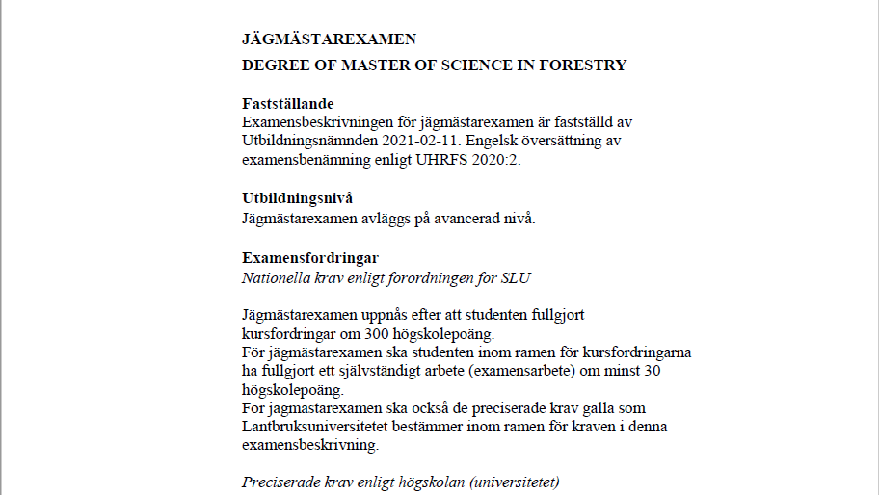
Bioekonomimanagement | Företagsekonomi | 7.5
Biologi |  | 15
Företagsekonomi | Biologi | 30
Hållbar utveckling | Skogsbruksvetenskap | 60
Juridik | Lantbruksvetenskap
Kemi
Landskapsarkitektur
Lantbruksvetenskap
Markvetenskap
Matematisk statistik
Nationalekonomi
Skogsbruksvetenskap
Statistik
Teknologi
Annat ämne

Biologi
Skogsbruksvetenskap
Företagsekonomi
Bioekonomimanagement

7.5
15
30
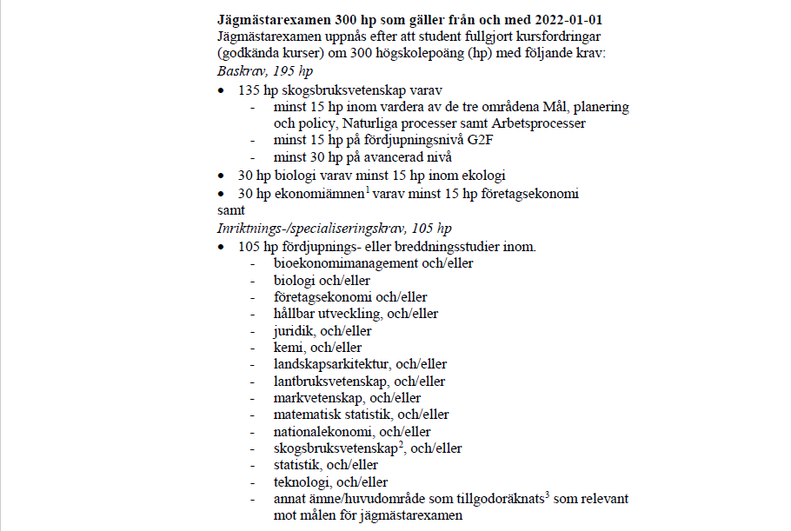
60

G1N
G1F
G2F
G2E
A1N
A1F
A2E

